Sayfa1
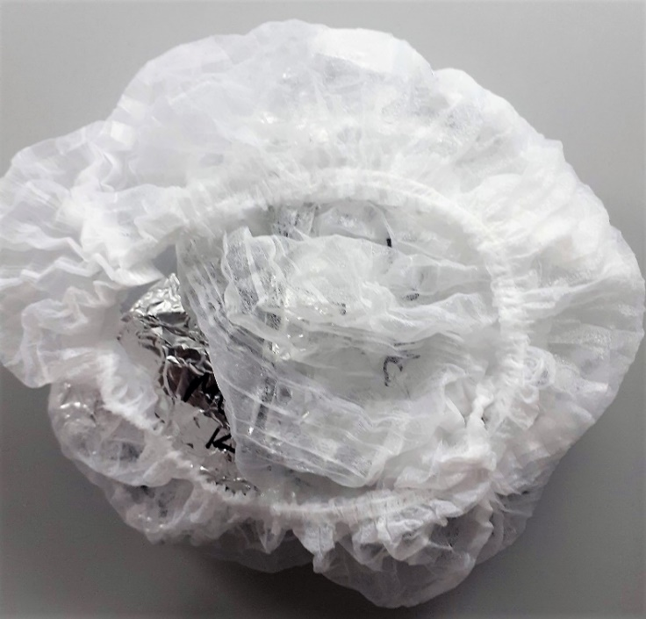
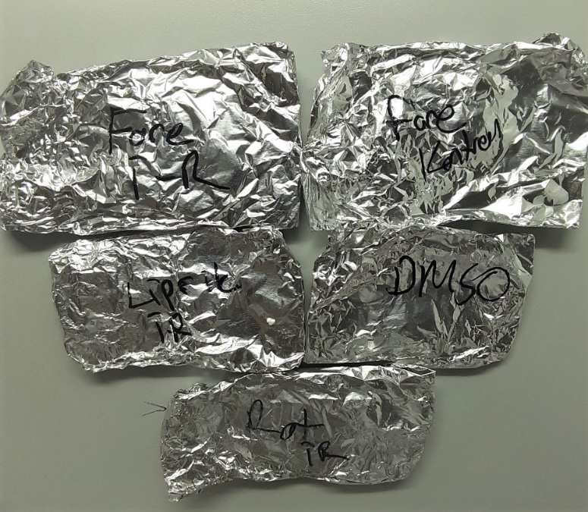
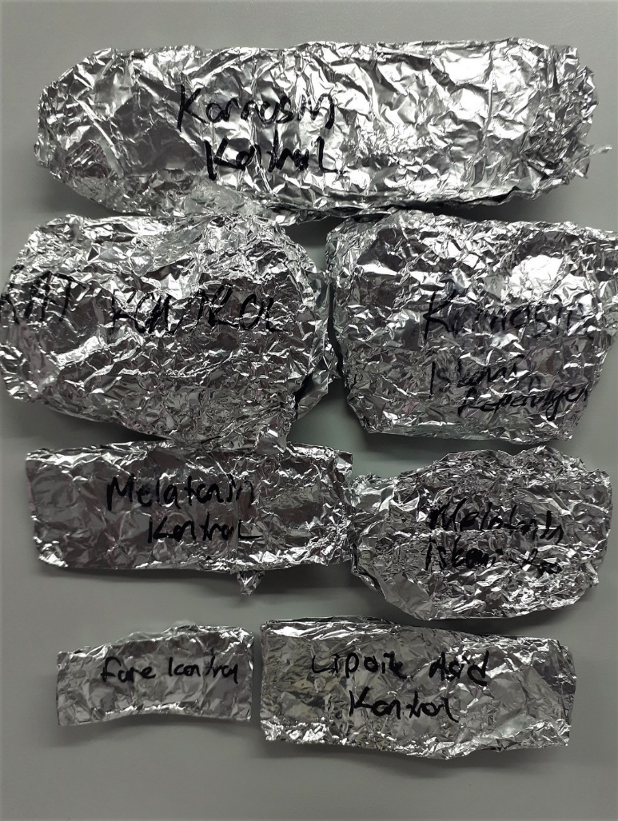
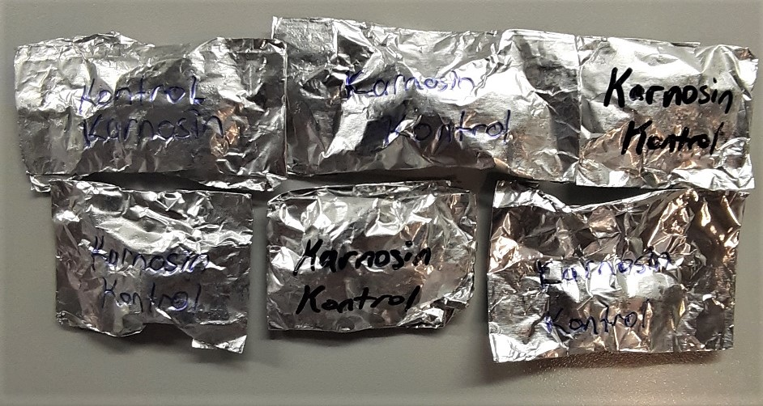
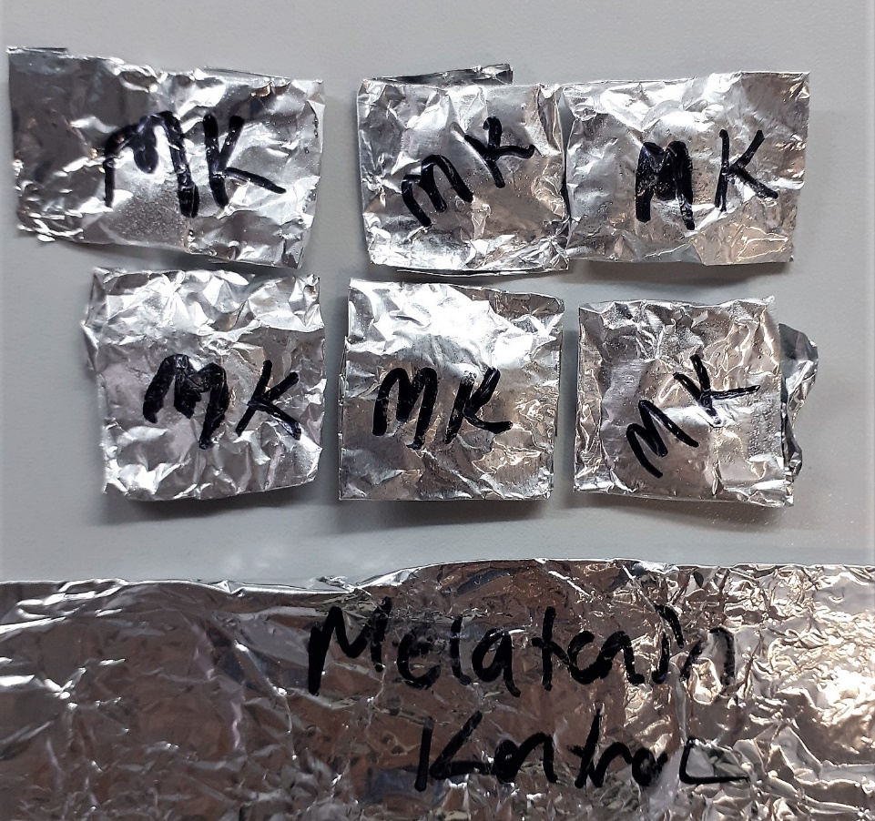
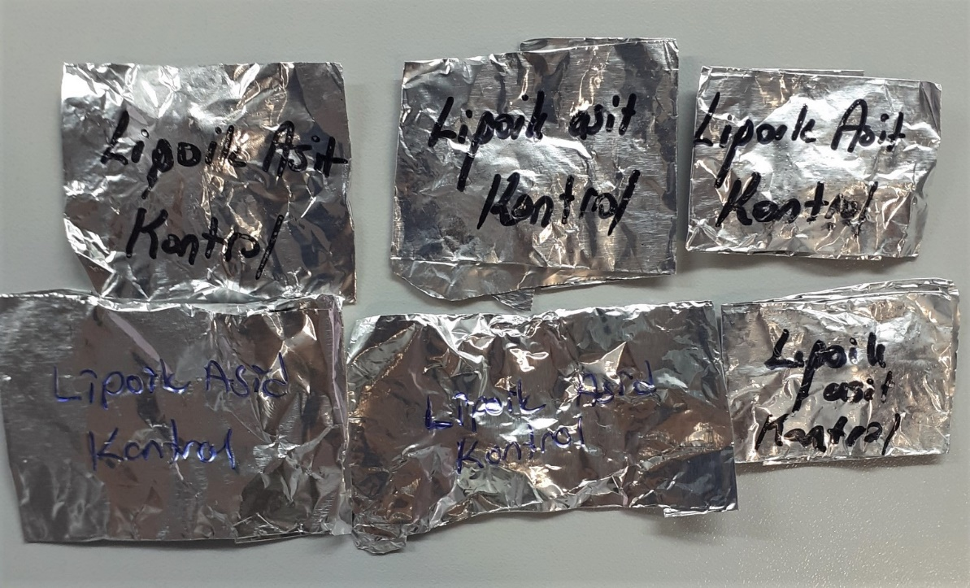
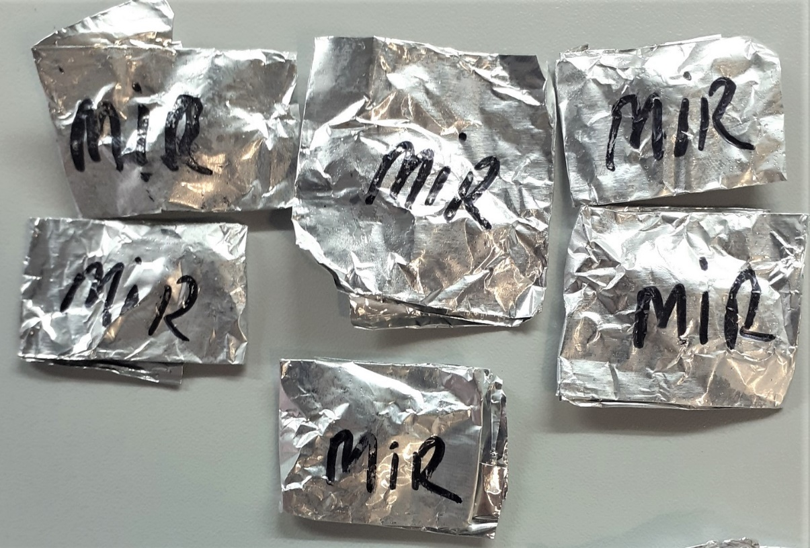
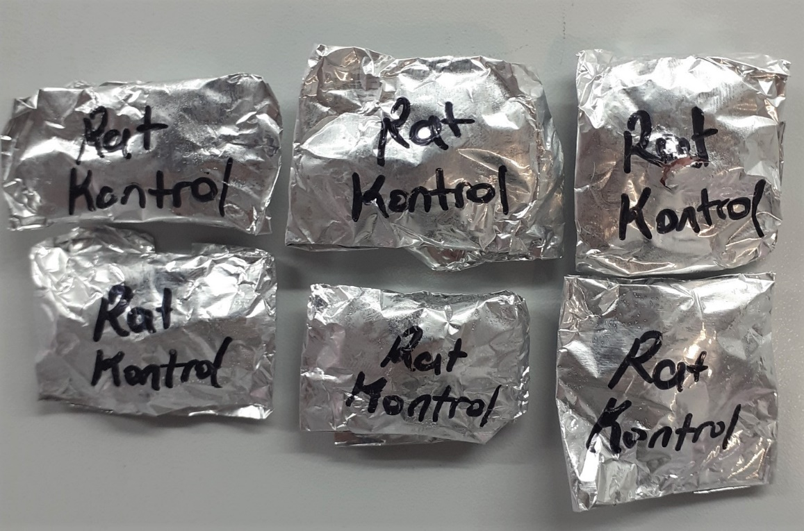
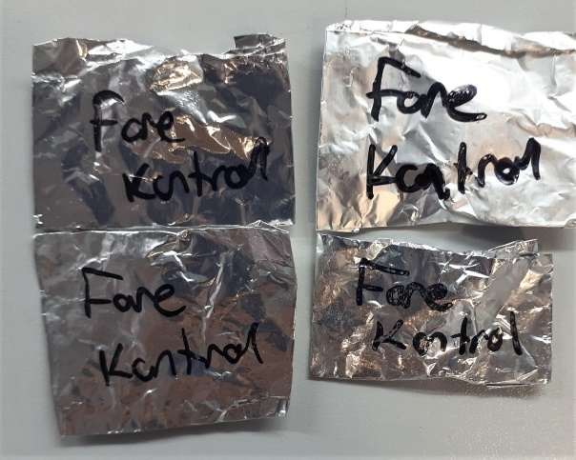
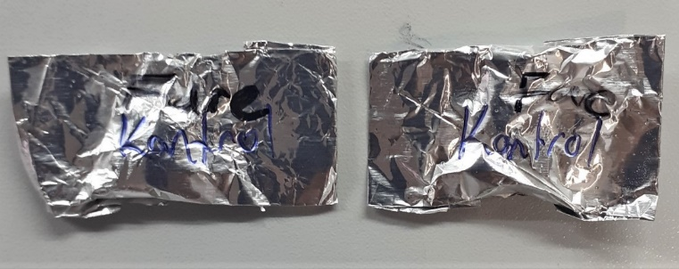
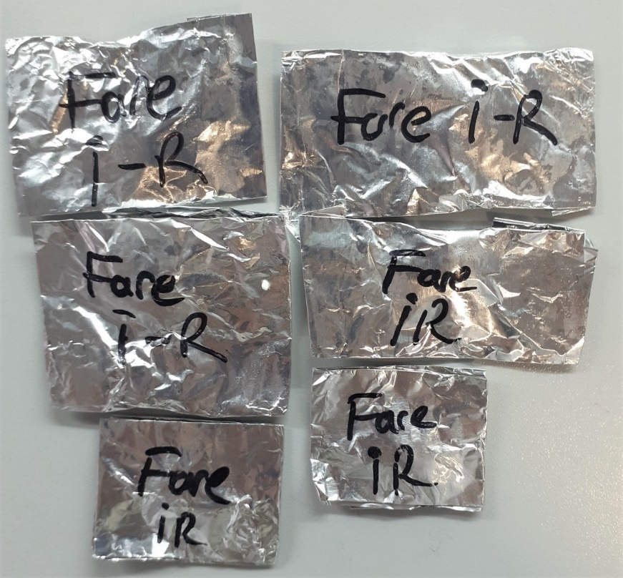
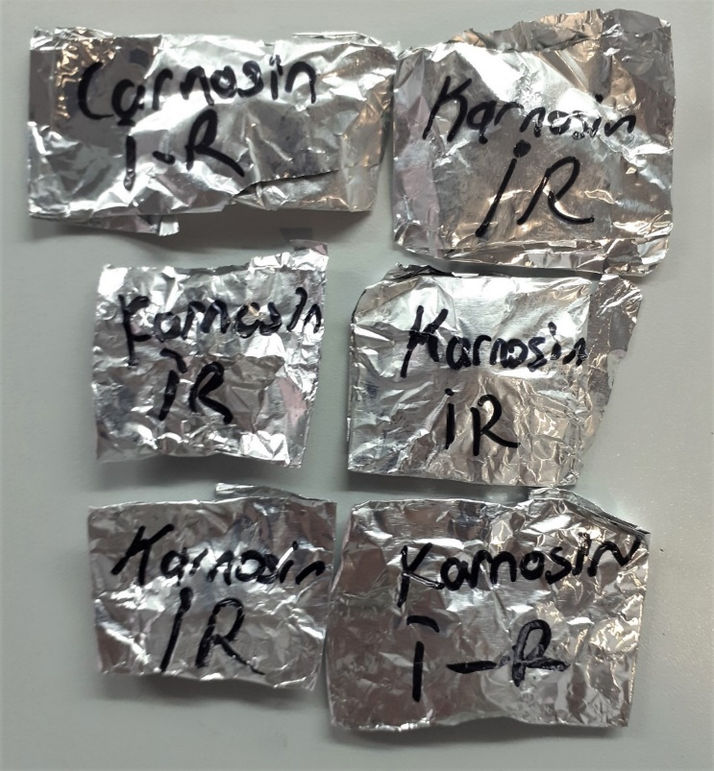
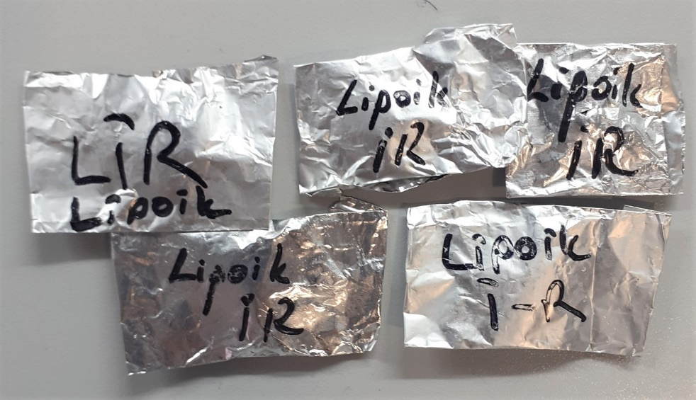
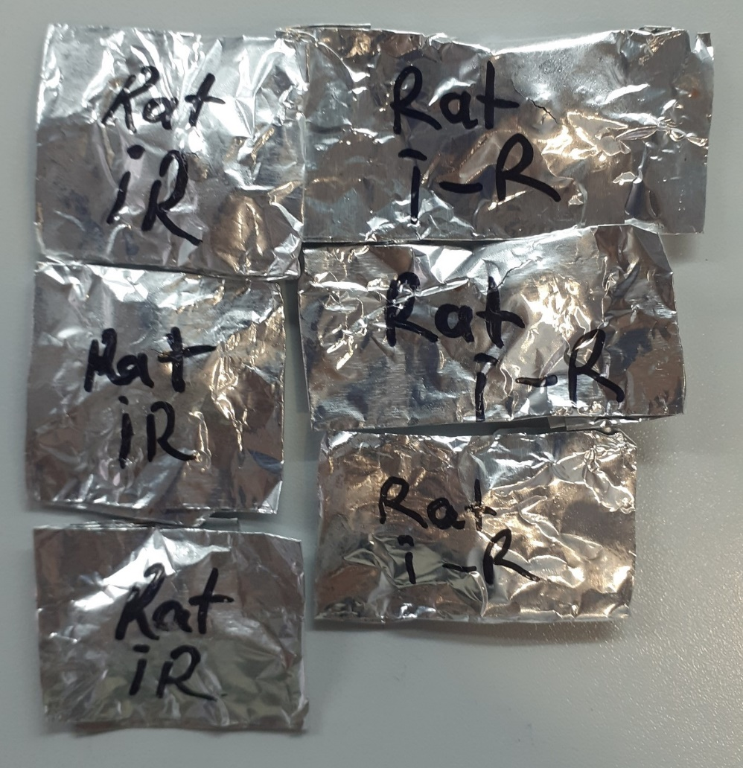
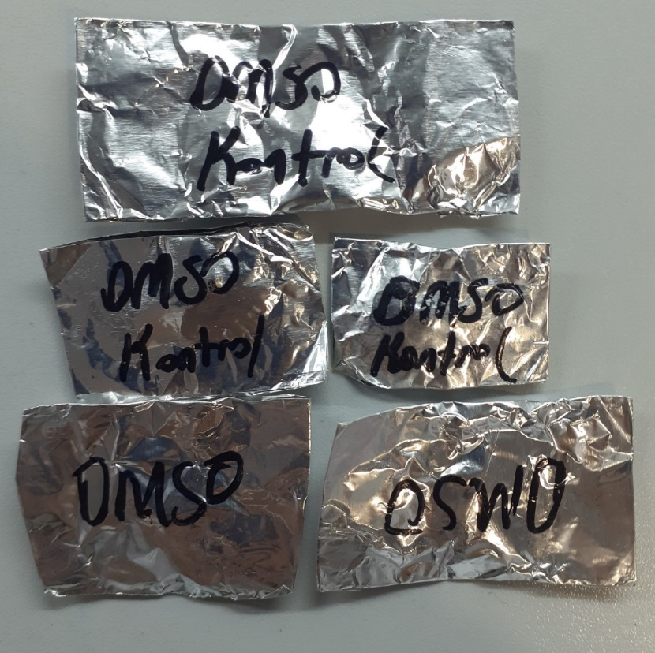
Numune Adı | TAS(mmol/L) | TOS (µmol/L) | OSI | MPO (U/L) | MDA
Karnosin kontrol-1 | 0.64 | 5.62 | 0.878 | 101.07 | 0.3302
Karnosin kontrol-2 | 0.33 | 6.66 | 2.018 | 71.98 | 0.7405
Karnosin kontrol-3 | 0.47 | 1.95 | 0.415 | 94.47 | 0.4802
Karnosin kontrol-4 | 0.35 | 3.13 | 0.894 | 47.49 | 0.4203 | Bu çalışmada "Relassay" marka kitler kullanılmıştır.
Karnosin kontrol-5 | 0.21 | 3.1 | 1.476 | 75.57 | 0.6064 | Kullanılan cihaz: Mindray marka BS300 model tam otomatik biyokimya cihazı
Karnosin kontrol-6 | 0.35 | 4.31 | 1.231 | 125.07 | 0.4797
Melatonin kontrol-1 | 0.32 | 3.21 | 1.003 | 20.86 | 0.7279
Melatonin kontrol-2 | 0.3 | 4.41 | 1.470 | 77.68 | 0.2488
Melatonin kontrol-3 | 0.31 | 5.26 | 1.697 | 66.77 | 0.4334 | TAS: Total Antioxidant Status
Melatonin kontrol-4 | 0.47 | 2.75 | 0.585 | 84.31 | 0.3669 | TOS: Total Oxidant Status
Melatonin kontrol-5 | 0.34 | 3.86 | 1.135 | 106.3 | 0.3054 | OSI: Oxidative Stress Index
Melatonin kontrol-6 | 0.5 | 4.1 | 0.820 | 27.02 | 0.3974 | MPO: Myeloperoxidase
Lipoik asid-kontrol-1 | 0.74 | 3.16 | 0.427 | 22.94 | 0.1856 | MDA: Malondialdehit
Lipoik asid-kontrol-2 | 0.2 | 6.43 | 3.215 | 16.18 | 0.2741
Lipoik asid-kontrol-3 | 0.49 | 4.23 | 0.863 | 69.48 | 0.4229
Lipoik asid-kontrol-4 | 0.25 | 3.38 | 1.352 | 89.45 | 0.2768
Lipoik asid-kontrol-5 | 0.53 | 3.26 | 0.615 | 38.09 | 0.3215
Lipoik asid-kontrol-6 | 0.3 | 4.41 | 1.470 | 27.18 | 0,61,53
Rat-kontrol-1 | 0.37 | 5.85 | 1.581 | 43.69 | 0.1485
Rat-kontrol-2 | 0.33 | 5.48 | 1.661 | 34.29 | 0.1449
Rat-kontrol-3 | 0.25 | 4.1 | 1.640 | 144.11 | 0.1883
Rat-kontrol-4 | 0.44 | 3.4 | 0.773 | 180.44 | 0.313
Rat-kontrol-5 | 0.88 | 6.63 | 0.753 | 185.52 | 0.7217
Rat-kontrol-6 | 0.56 | 6.94 | 1.239 | 51.5 | 0.2322
Melatonin İ.R-1 | 0.24 | 7.37 | 3.071 | 232.49 | 1.526
Melatonin İ.R-2 | 0.17 | 4.12 | 2.424 | 56.74 | 0.4332
Melatonin İ.R-3 | 0.74 | 4.75 | 0.642 | 127.49 | 0.9326
Melatonin İ.R-4 | 0.68 | 6.3 | 0.926 | 233.93 | 0,38,59
Melatonin İ.R-5 | 0.23 | 5.35 | 2.326 | 187.39 | 1.2324
Melatonin İ.R-6 | 0.36 | 5.28 | 1.467 | 140.72 | 1.5426
Karnosin İ.R-1 | 0.58 | 9.15 | 1.578 | 119.95 | 0.4013
Karnosin İ.R-2 | 0.18 | 4.37 | 2.428 | 23.56 | 2.1603
Karnosin İ.R-3 | 0.68 | 8.23 | 1.210 | 195.44 | 0.2281
Karnosin İ.R-4 | 0.64 | 5.92 | 0.925 | 51.14 | 0.3468
Karnosin İ.R-5 | 0.47 | 6.5 | 1.383 | 29.72 | 2.7708
Karnosin İ.R-6 | 0.51 | 6.62 | 1.298 | 85.64 | 0.3865
Fare-kontrol-1 | 0.46 | 1.81 | 0.393 | 86.79 | 0.2693
Fare-kontrol-2 | 0.46 | 6.6 | 1.435 | 66.06 | 1.1689
Fare-kontrol-3 | 0.57 | 3.52 | 0.618 | 30.56 | 0.4817
Fare-kontrol-4 | 0.56 | 1.83 | 0.327 | 57.94 | 0.5014
Fare-kontrol-5 | 0.21 | 3.78 | 1.800 | 58.75 | 0.3964
Fare-kontrol-6 | 0.47 | 3.21 | 0.683 | 116.39 | 0.2474
Fare İ.R-1 | 0.17 | 4.18 | 2.459 | 98.02 | 0.2539
Fare İ.R-2 | 0.32 | 7.87 | 2.459 | 46.6 | 0.2293
Fare İ.R-3 | 0.12 | 9.96 | 8.300 | 89.45 | 0.2929
Fare İ.R-4 | 0.41 | 3.24 | 0.790 | 33.94 | 0.4842
Fare İ.R-5 | 0.11 | 7.64 | 6.945 | 72.77 | 2.2379
Fare İ.R-6 | 0.15 | 7.11 | 4.740 | 41.27 | 0.2165
Lipoik asid İ.R-1 | 0.28 | 2.6 | 0.929 | 16 | 1.5359
Lipoik asid İ.R-2 | 0.36 | 7.82 | 2.172 | 8.67 | 1.318
Lipoik asid İ.R-3 | 0.31 | 11.35 | 3.661 | 16.57 | 1.2517
Lipoik asid İ.R-4 | 0.21 | 8.75 | 4.167 | 143.27 | 0.3984
Lipoik asid İ.R-5 | 0.31 | 3.01 | 0.971 | 15.28 | 0.8302
DMSO-Kontrol-1 | 0.29 | 7.73 | 2.666 | 14.26 | 0.3892
DMSO-Kontrol-2 | 0.29 | 2.88 | 0.993 | 41.7 | 0.3628
DMSO-Kontrol-3 | 0.28 | 3.73 | 1.332 | 81.57 | 0.3088
DMSO-Kontrol-4 | 0.58 | 2.16 | 0.372 | 18.72 | 0.3458
DMSO-Kontrol-5 | 0.49 | 4.93 | 1.006 | 43.48 | 0.3586
Rat İ.R-1 | 0.56 | 8.76 | 1.564 | 74.53 | 0.4079
Rat İ.R-2 | 0.68 | 7.95 | 1.169 | 206.82 | 0.3115
Rat İ.R-3 | 0.79 | 7.66 | 0.970 | 35.19 | 0.2229
Rat İ.R-4 | 0.76 | 8.48 | 1.116 | 119.37 | 0.3376
Rat İ.R-5 | 0.76 | 9.1 | 1.197 | 66.29 | 0.3136
Rat İ.R-6 | 0.74 | 10.39 | 1.404 | 83.39 | 0.2906

